Sheet1
VS 2019でスマホ・iOS向けアプリ開発時にエミュレータを起動するが、
Hyper-Vが無効となっている場合、エミュレータの起動がうまくいかない。

なので、Hyper-Vを有効化しエミュレータの起動を可能にします。

エミュレータの起動が遅い
もしくは起動に失敗する。

Hyper-Vの有効化の方法

 | １．コントロールパネルの、Windowsの機能の有効化または無効化を選択する
 |  | （win10の場合、デスクトップ左下の検索で”機能”と入力すると出てきます）
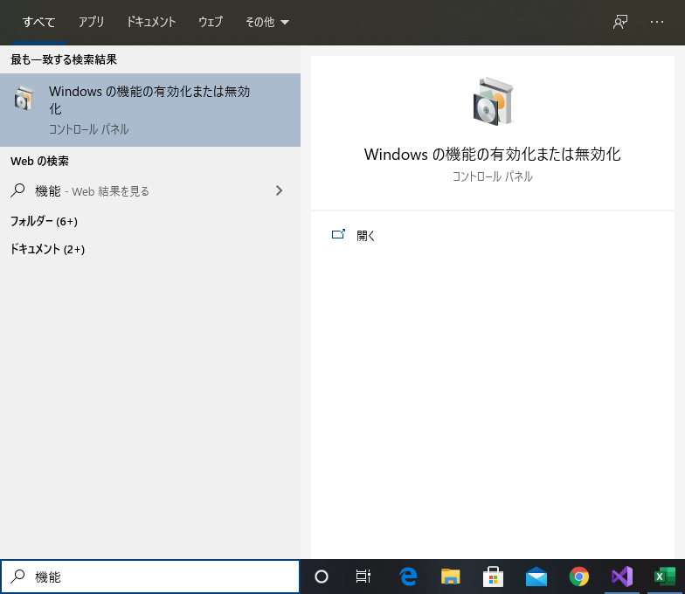

 | ２．Windowsの機能の有効化または無効化の画面で、Hyper-Vにチェックを入れ、再起動をする

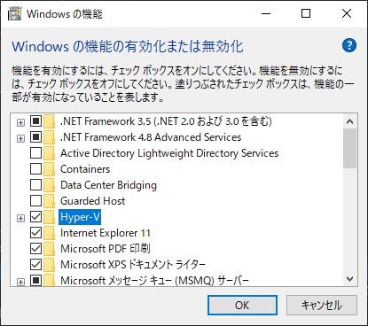

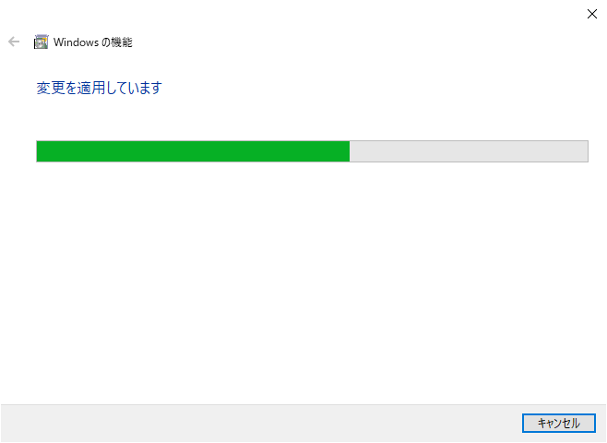

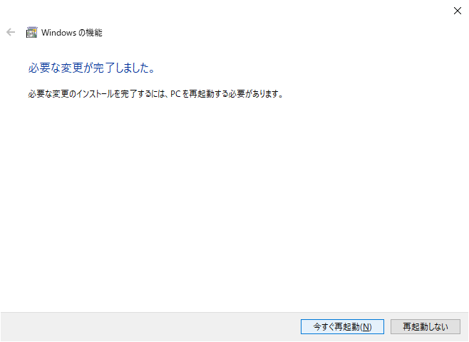

 | ３．再度プロジェクトの実行を行うと、エミュレータの起動が可能となっています。

エミュレータが起動される。

